상품제안서
루네아 쿨데이 보온보냉백 쿨러백 | 상품코드: F32288

 |  |  | 02-412-0044 | www.easy1.co.kr
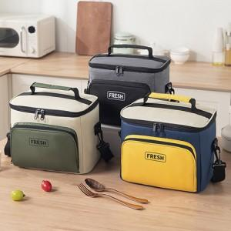

【상세/제작정보】

【인쇄/포장옵션】 | 실크, 풀칼라 / OPP(비닐)

【공급단가】 | 수량 | 100~
*VAT별도 | 단가

【상품 URL】 | https://dev.easy1.co.kr:443/src/goods_detail.php?gdno=32288

